상품제안서
락앤락 뉴이지 원터치 텀블러 350ml | 상품코드: S45770

 |  |  |  |  |  |  | 02-713-8555 | www.synergygift.co.kr
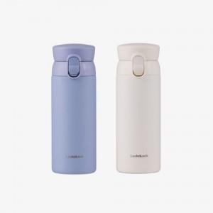 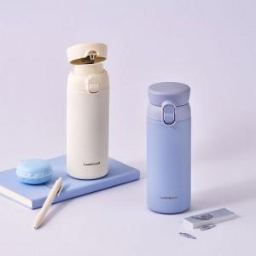 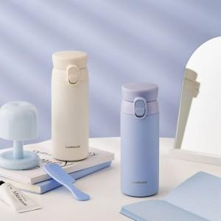

【상세/제작정보】

【인쇄/포장옵션】 | 레이저, DTF필름전사 / 포장지포장

【공급단가】 | 수량 | 50~ | 100~ | 300~ | 500~ | 1,000~
*VAT별도 | 블루 | 14,300원 | 14,000원 | 13,400원 | 13,200원 | 12,900원
 | 아이보리 | 14,300원 | 14,000원 | 13,400원 | 13,200원 | 12,900원

【상품 URL】 | https://www.synergygift.co.kr:443/src/goods_detail.php?gdno=45770

